상품제안서
락앤락 슬로 2in1 위드텀블러 600ml | 상품코드: S30895

 |  |  |  |  | 02-713-8555 | www.synergygift.co.kr
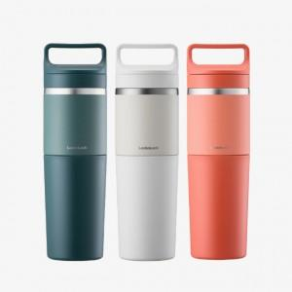 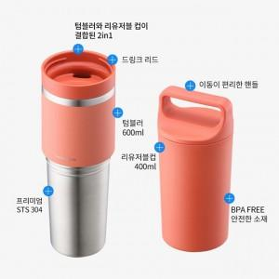 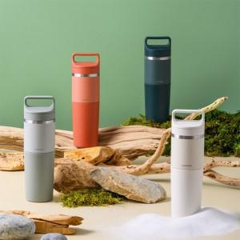

【상세/제작정보】 | <p><span style="font-size: 14pt;">※ 메이플레드 단종 / 화이드샌드 재고 소진 후 단종 예정</span></p><p><span style="font-size: 14pt;">화이트샌드 색상 진행 희망시 별도 문의 바랍니다.</span></p>

【인쇄/포장옵션】 | 레이저 / 포장지포장

【공급단가】 | 수량 | 50~ | 100~ | 500~
*VAT별도 | 모스그린 | 22,000원 | 21,900원 | 21,840원
 | 페블스톤 | 22,000원 | 21,900원 | 21,840원

【상품 URL】 | https://www.synergygift.co.kr:443/src/goods_detail.php?gdno=30895

